Olives et Huiles
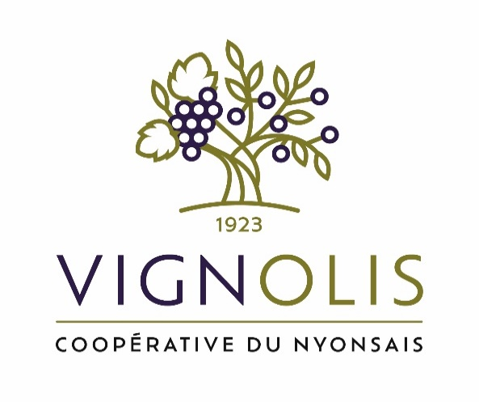

 |  |  |  |  |  |  | EURL VIGNOLIS-COOPERATIVE DU NYONSAIS
 |  |  |  |  |  |  | PLACE OLIVIER DE SERRES 26110 NYONS
 |  |  |  |  |  |  | Tel :04 75 26 95 11 @: adv.vignolis@vignolis.fr

 |  |  |  |  |  |  | ATSCAF DROME ARDECHE
NyonsOlive Empreinte Exception 2026

Gamme oléicole

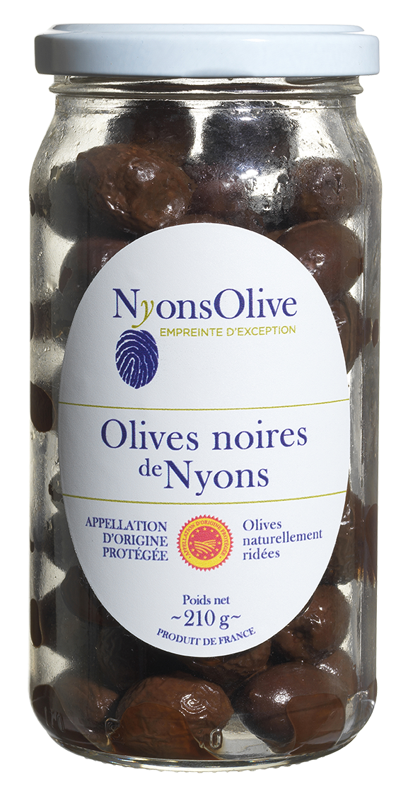
Les Olives
Olives noires de Nyons AOP |  |  |  |  |  |  |  |  | PVHT 2023 | PVTTC 2023
Gencode | Référence | Désignation | DDM (Totale) | PUHT | PVTTC | Commande | total HT | TOTAL TTC
3261414301108 | 430110 | Bocal 210 g | 36 mois | 4.07 € | 4.294 € |  | - € | - € | 3.91 € | 4.13 €
3261414301016 | 430101 | Barquette 350 g | 6 mois | 4.95 € | 5.222 € |  | - € | - € | 4.75 € | 5.01 €
3261414301023 | 430102 | Barquette 550 g | 6 mois | 7.91 € | 8.345 € |  | - € | - € | 7.60 € | 8.02 €
3261414301009 | 430100 | Barquette 1 Kg | 6 mois | 12.85 € | 13.557 € |  | - € | - € | 12.35 € | 13.03 €
3261414301054 | 430105 | Sachet S/atm modifiée 2,5 kg | 12 mois | 28.77 € | 30.352 € |  | - € | - € | 27.65 € | 29.17 €
3261414106000 | 410600 | Seau saumure 2Kg d'olives noires Nyons AOP | 12 mois | 25.25 € | 26.639 € |  | - € | - € | 20.83 € | 21.98 €
3261414106017 | 410601 | Seau saumure 5Kg d'olives noires Nyons AOP | 12 mois | 60.60 € | 63.933 € |  | - € | - € | 50.77 € | 53.56 €
3261414106024 | 410602 | Seau saumure 10Kg d'olives noires Nyons AOP | 12 mois | 119.18 € | 125.735 € |  | - € | - € | 98.47 € | 103.89 €
Olives noires à bases d'olives Nyons AOP |  |  |  |  |  |  |  |  |  | - €
3261414301115 | 430111 | Bocal 210 g aux herbes de Provence Label Rouge | 36 mois | 4.12 € | 4.347 € |  | - € | - € | 3.96 € | 4.18 €
3261414770508 | 477050 | Bocal 210g aux Herbes de Provence Label Rouge & Piment d'Espelette AOP | 36 mois | 4.77 € | 5.032 € |  | - € | - € | 3.96 € | 4.18 €
3261414301122 | 430112 | Barquette S/Vide 350 g aux herbes de Provence LR | 6 mois | 5.23 € | 5.518 € |  | - € | - € | 5.03 € | 5.31 €
3261414301139 | 430113 | Barquette S/Vide 550 g aux herbes de Provence LR | 6 mois | 8.36 € | 8.820 € |  | - € | - € | 8.04 € | 8.48 €
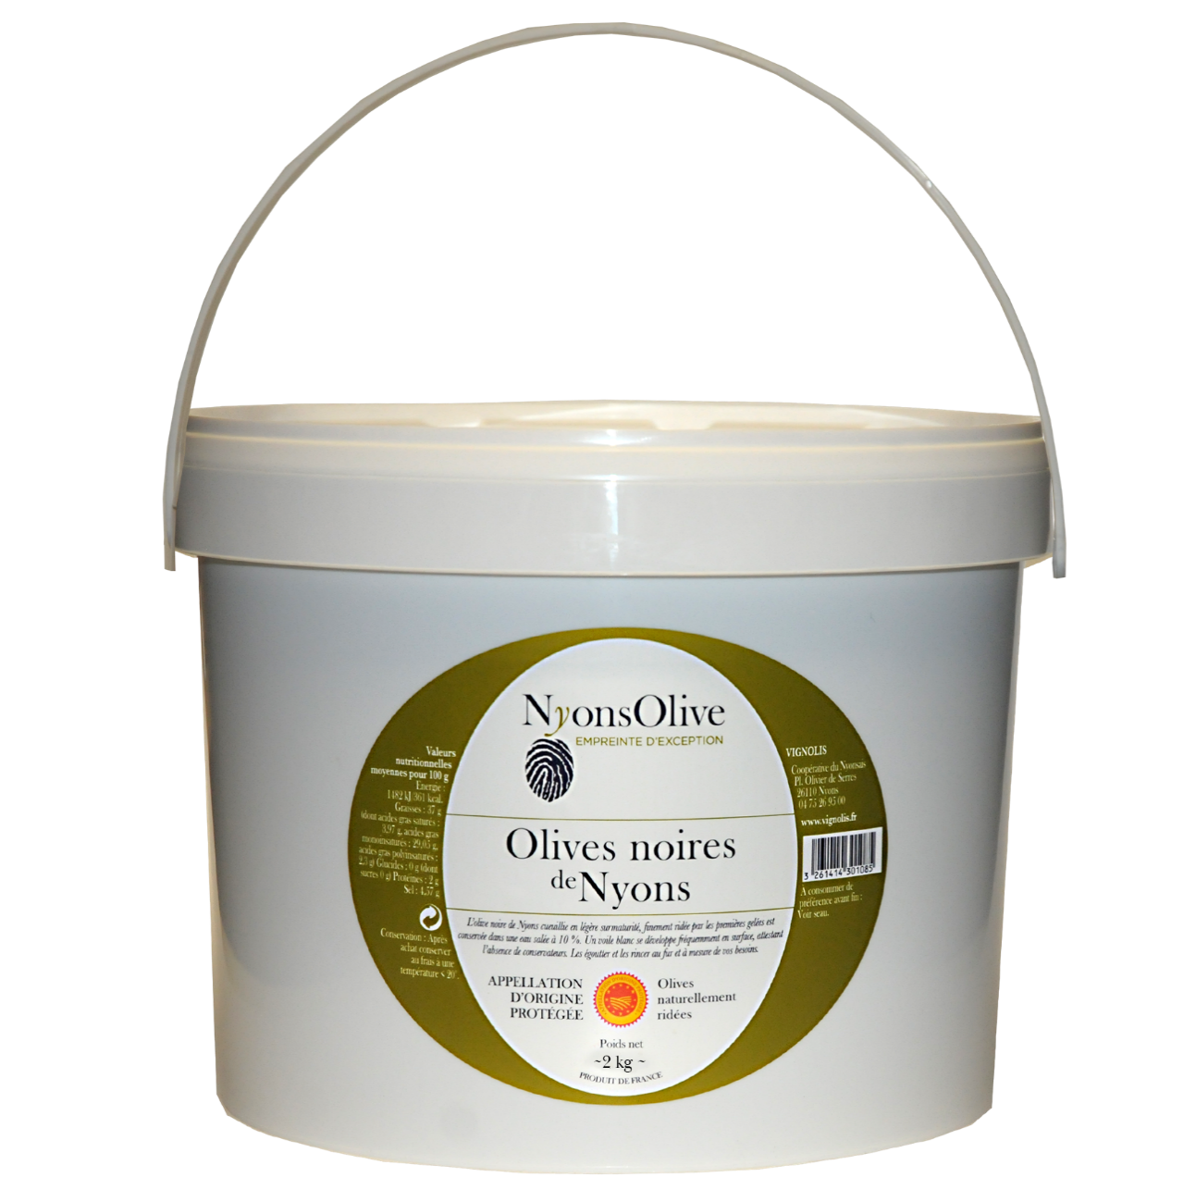
3261414301160 | 430116 | Sachet S/atm 2,5kg aux herbes de Provence LR | 12 mois | 29.99 € | 31.639 € |  | - € | - € | 28.82 € | 30.41 €
Olives dénoyautées à base d'olives noires de Nyons AOP |  |  |  |  |  |  |  |  |  | - €
3261414901001 | 490100 | Sachet 2,5kg sous atm modifiée | 6 mois | 43.38 € | 45.766 € |  | - € | - € | 38.89 € | 41.03 €
3261414913202 | 490320 | Sachet 1kg sous atm modifiée | 6 mois | 18.89 € | 19.929 € |  | - € | - € | 18.95 € | 19.99 €
3261414901209 | 490120 | Sachet 300 g sous atm modifiée | 6 mois | 8.48 € | 8.946 € |  | - € | - € | 9.68 € | 10.21 €
Olives en rondelles à base d'olives noires de Nyons AOP |  |  |  |  |  |  |  |  |  | - €
3261414911000 | 491100 | Sachet 2,5kg sous atm modifiée | 6 mois | 43.38 € | 45.766 € |  | - € | - € | 41.69 € | 43.98 €
3261414913400 | 491340 | Barquette 1kg sous atm modifiée | 6 mois | 18.89 € | 19.929 € |  | - € | - € | 20.08 € | 21.18 €
3261414913202 | 491320 | Barquette 250 g sous atm modifiée | 6 mois | 8.48 € | 8.946 € |  | - € | - € | 8.69 € | 9.17 €
Olives vertes |  |  |  |  |  |  |  |  |  | - €
3701373104605 | 472000 | Olives Picholine bocal 250g | 18 mois | 5.72 € | 6.035 € |  | - € | - € | 5.30 € | 5.59 €
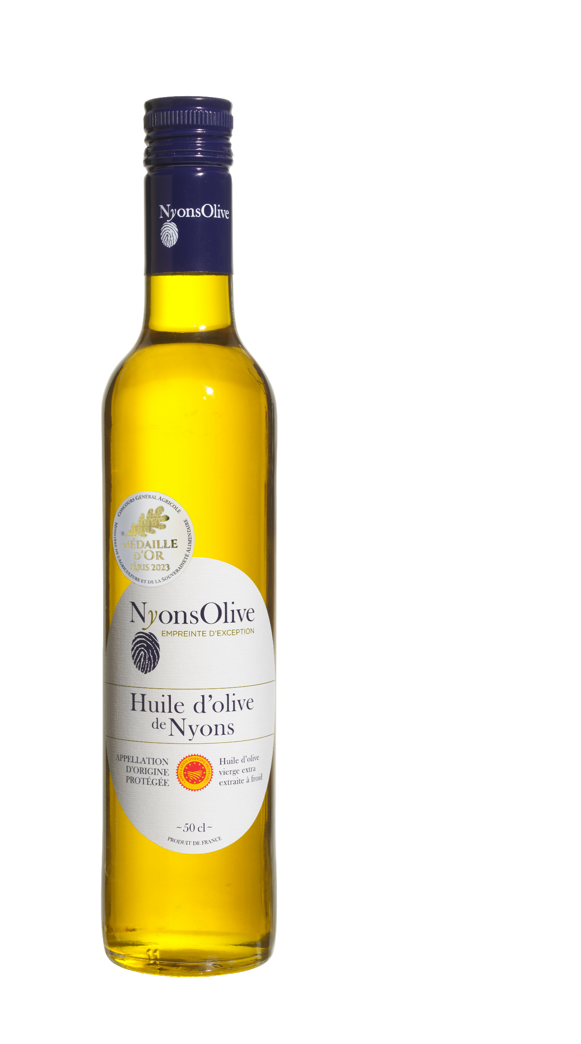
3364460000251 | 473000 | Olives Lucques AOP du Languedoc bocal 200g | 18 mois | 5.12 € | 5.402 € |  | - € | - € | 4.73 € | 4.99 €
Les Huiles |  |  |  |  |  |  |  |  |  | - €
Huile d'olive de Nyons AOP |  |  |  |  |  |  |  |  |  | - €
3261415100052 | 510005 | Bouteille verre 25 cl | 24 mois | 6.86 € | 7.237 € |  | - € | - € | 6.62 € | 6.98 €
3261415100038 | 510003 | Bouteille verre 50 cl | 24 mois | 12.29 € | 12.966 € |  | - € | - € | 11.87 € | 12.52 €
3261415100304 | 510030 | Bouteille 50 cl Cuvée ARBRES CENTENAIRES | 24 mois | 14.65 € | 15.456 € |  | - € | - €
3261415100014 | 510001 | Bouteille verre 70 cl | 24 mois | 16.28 € | 17.175 € |  | - € | - € | 15.72 € | 16.58 €
3261415100106 | 510010 | Bouteille verre 1 L | 24 mois | 22.37 € | 23.600 € |  | - € | - € | 21.60 € | 22.79 €
3261415100076 | 510007 | BIB 2 Litres | 24 mois | 44.64 € | 47.095 € |  | - € | - € | 43.12 € | 45.49 €
3261415100083 | 510008 | BIB 5 Litres | 24 mois | 106.69 € | 112.558 € |  | - € | - € | 103.04 € | 108.71 €
Macérât d'Huile d'Olive |  |  |  |  |  |  |  |  |  | - €
3261415500036 | 550003 | Macérât aux olives noires de Nyons-Bouteille de 50 cl | 18 mois | 13.08 € | 13.799 € |  | - € | - € | 12.63 € | 13.32 €
3261415500067 | 550006 | Macérât à l'Ail frais de la Drôme IGP- Bouteille de 50 cl | 18 mois | 12.63 € | 13.325 € |  | - € | - € | 12.20 € | 12.87 €
3261415500074 | 550007 | Macérât à l'ail Noir - Bouteille de 50 cl | 18 mois | 14.29 € | 15.076 € |  | - € | - € | 13.80 € | 14.56 €
3261415500081 | 550008 | Macérât aux Herbes de Provence Label Rouge - 50 cl | 18 mois | 12.30 € | 12.977 € |  | - € | - € | 11.88 € | 12.53 €
3261415500050 | 550005 | Macérât aux olives noires de Nyons-Bidon plastique 3 L | 18 mois | 68.80 € | 72.584 € |  | - € | - € | 66.45 € | 70.10 €
Huile d'olive de France - Fruité intense |  |  |  |  |  |  |  |  |  | - €
3261415500012 | 550001 | Bouteille verre de 50 cl | 18 mois | 11.53 € | 12.164 € |  | - € | - € | 11.13 € | 11.74 €
3261415500029 | 550002 | Bidon plastique de 5 Litres | 18 mois | 87.86 € | 92.692 € |  | - € | - € | 84.85 € | 89.52 €
Huile d'olive Vierge extra- Origine CEE |  |  |  |  |  |  |  |  |  | - €
3261415250207 | 525020 | Bouteille Verre 75 cl | 18 mois | 11.91 € | 12.565 € |  | - € | - € | 6.67 € | 7.04 €
3261415250306 | 525030 | Bidon plastique 3 litres | 18 mois | 39.78 € | 41.968 € |  | - € | - €
Huile de pépin de raisin |  |  |  |  |  |  |  |  |  | - €
3261415350105 | 535010 | Bouteille verre 1 litre | 18 mois | 6.41 € | 6.763 € |  | - € | - € | 5.78 € | 6.10 €
3261415350402 | 535040 | Bidon 5 litres | 18 mois | 24.15 € | 25.478 € |  | - € | - € | 24.89 € | 26.26 €
 |  | TOTAL Olives et Huiles |  |  |  | 0 | - € | - €

Tartinables Bio et Cosm
NyonsOlive Empreinte Exception 2026

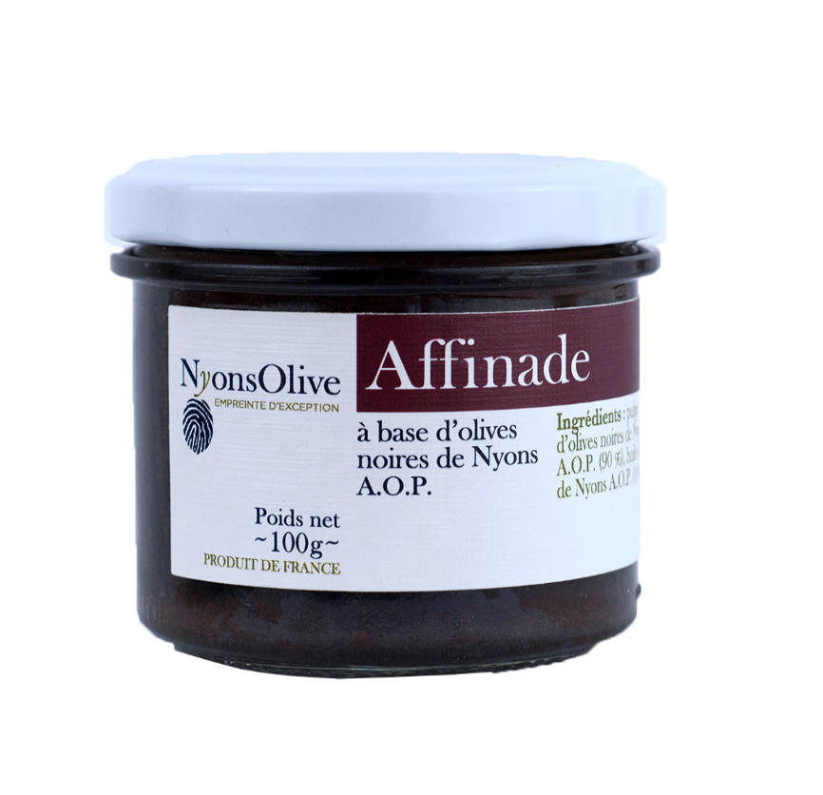
Les Tartinables
Les Tartinables à bases d'olives AOP Nyons
Gencod | Référence | Désignation | DDM (Totale) | PVHT | PVTTC | Commande | total HT | TOTAL TTC | PVHT 2023 | PVTTC 2023
3261414755130 | 475513 | Tapenade verrine 100 g | 36 mois | 3.28 € | 3.460 € |  | - € | - € | 3.17 € | 3.34 €
3261414755147 | 475514 | Tapenade verrine 180 g | 36 mois | 5.30 € | 5.592 € |  | - € | - € | 5.12 € | 5.40 €
3261414755154 | 475515 | Tapenade Boite métalique 750 g | 36 mois | 19.71 € | 20.794 € |  | - € | - € | 19.03 € | 20.08 €
3261414755017 | 475501 | Affinade verrine 100 g | 36 mois | 3.28 € | 3.460 € |  | - € | - € | 3.17 € | 3.34 €
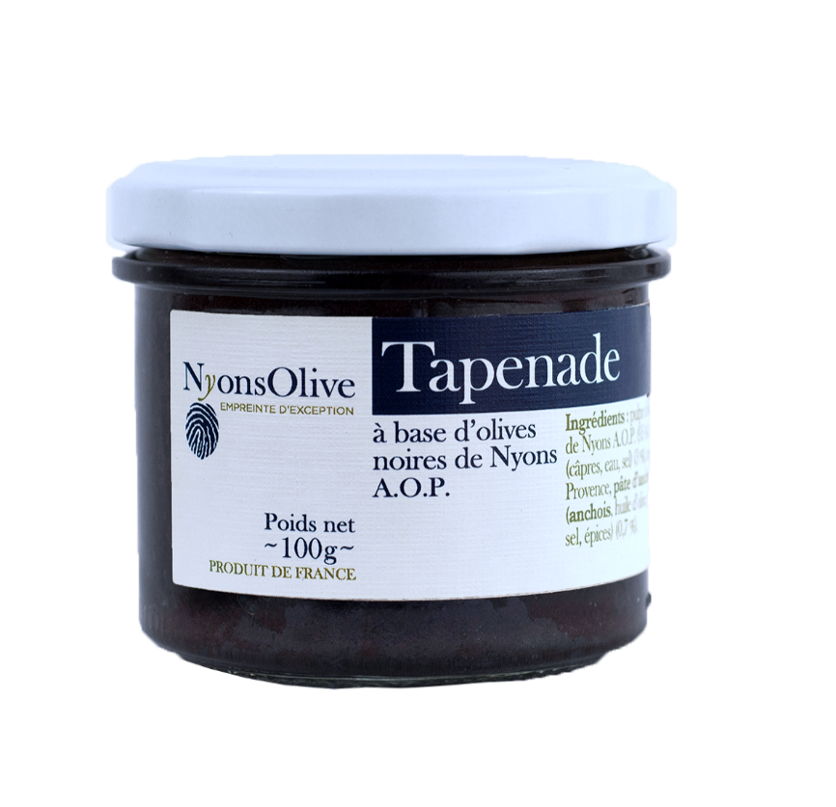
3261414755024 | 475502 | Affinade verrine 180 g | 36 mois | 5.30 € | 5.592 € |  | - € | - € | 5.12 € | 5.40 €
3261414755208 | 475520 | Affinade Boite métallique 750 g | 36 mois | 19.71 € | 20.794 € |  | - € | - € | 19.03 € | 20.08 €
3261414755055 | 475505 | Confit'olive verrine 100 g | 36 mois | 3.28 € | 3.460 € |  | - € | - € | 3.17 € | 3.34 €
3261414755062 | 475506 | Olimiel 100 g | 36 mois | 3.28 € | 3.460 € |  | - € | - € | 3.17 € | 3.34 €
3261414755185 | 475518 | Anchoïade verrine 100 g | 36 mois | 3.28 € | 3.460 € |  | - € | - € | 3.17 € | 3.34 €
Les Tartinables à bases d'olives de pays |  |  |  |  |  |  |  |  |  | - €
3261414755079 | 475507 | Pâte d'olive noire aux herbes de provence 100 g | 36 mois | 3.14 € | 3.313 € |  | - € | - € | 3.03 € | 3.20 €
3261414755086 | 475508 | Pâte d'olive noire aux herbes de provence 180 g | 36 mois | 3.97 € | 4.188 € |  | - € | - € | 3.83 € | 4.04 €
3261414755239 | 475523 | Pâte d'olive noire aux herbes de provence verrine 500 g | 36 mois | 8.95 € | 9.442 € |  | - € | - € | 8.64 € | 9.12 €
3261414755109 | 475510 | Pâte d'olive noire aux herbes de provence seau 1 kg | 6 mois | 16.97 € | 17.903 € |  | - € | - € | 16.39 € | 17.29 €
3261414755116 | 475511 | Pâte d'olive noire fromage de chèvre 100 g | 36 mois | 3.14 € | 3.313 € |  | - € | - € | 3.03 € | 3.20 €
3261414755192 | 475519 | Pâte d'aubergines&olives noires des Baronnies 90 g | 36 mois | 3.14 € | 3.313 € |  | - € | - € | 3.03 € | 3.20 €

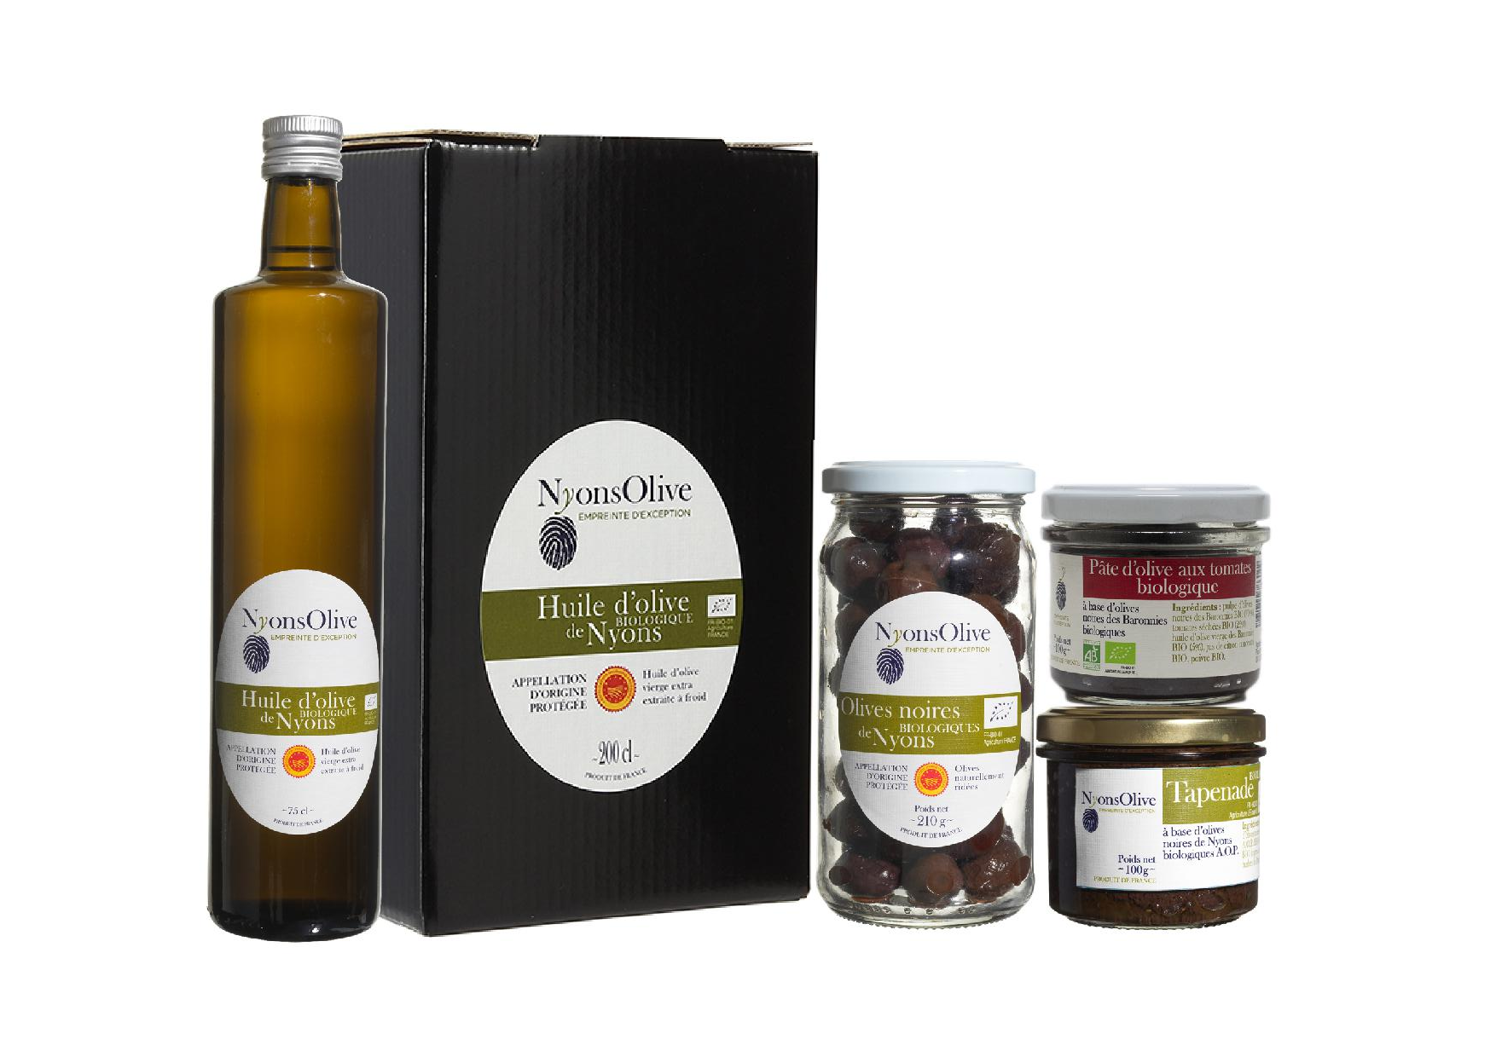
Gamme oléicole biologique (variété Tanche)
Gencod | Référence | Désignation | DDM (Totale) | PVHT | PVTTC | Commande | total HT | TOTAL TTC
3261414786004 | 478600 | Tapenade aux olives noires de Nyons AOP 100 g | 36 mois | 3.91 € | 4.125 € |  | - € | - € | 3.77 € | 3.98 €
3261414786042 | 478604 | Pâte d'olives noires aux tomates 100 g | 36 mois | 3.55 € | 3.745 € |  | - € | - € | 3.43 € | 3.62 €
3261414351011 | 435101 | Olives noires de NYONS AOP -Bocal verre 210 g | 36 mois | 4.44 € | 4.684 € |  | - € | - € | 4.27 € | 4.50 €
3261414150119 | 415011 | Olives noires de NYONS AOP Extra-Barquette 350 g | 6 mois | 7.42 € | 7.828 € |  | - € | - € | 6.38 € | 6.73 €
3261414151000 | 415100 | Olives noires de NYONS AOP Bio Extra-Seau 5 Kg | 12 mois | 60.78 € | 64.123 € |  | - € | - €
3261414151109 | 415110 | Olives noires de NYONS AOP Bio Extra-Seau 2 Kg | 12 mois | 29.47 € | 31.091 € |  | - € | - €
3261415150019 | 515001 | Huile d'olive de Nyons AOP 50 cl | 24 mois | 15.02 € | 15.846 € |  | - € | - € | 14.50 € | 15.30 €
3261415150026 | 515002 | Huile d'olive de Nyons AOP 75 cl | 24 mois | 21.84 € | 23.041 € |  | - € | - € | 21.09 € | 22.25 €
3261415150033 | 515003 | Huile d'olive de Nyons AOP BIB 2 litres | 24 mois | 56.46 € | 59.565 € |  | - € | - € | 54.52 € | 57.52 €
3261414951006 | 495100 | Olives Dénoyautées- sous atm modifiée- Sachet 2,5kg à base d'olives de Nyons AOP | 6 mois | 48.11 € | 50.756 € |  | - € | - € | 46.66 € | 49.23 €
3261414961005 | 496100 | Olives en Rondelles-sous atm modifiée-Sachet 2,5kg à base d'olives de Nyons AOP | 6 mois | 48.11 € | 50.756 € |  | - € | - € | 50.00 € | 52.75 €

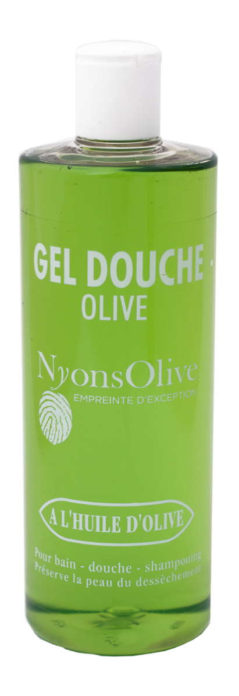
Cosmétiques
Les cosmétiques à base d'huile d'olive
Gencod | Référence | Désignation |  | PVHT | PVTTC | Commande | total HT | TOTAL TTC
3261415300100 | 530010 | Savons à l'huile d'olive 300 g |  | 2.72 € | 3.26 € |  | - € | - € | 2.28 € | 2.74 €
3760195120248 | 531010 | Savon Olive 180 gr avec corde ( à l'huile d'olive) Nouveauté |  | 4.55 € | 5.46 € |  | - € | - € | 3.93 € | 4.72 €
3760104700073 | 531030 | Flacon Oliviane Lait corporel 200ml |  | 9.91 € | 11.89 € |  | - € | - € | 9.06 € | 10.87 €
3261415310055 | 531005 | Flacon gel douche Huile d’Olive 200ml |  | 3.79 € | 4.55 € |  | - € | - € | 3.47 € | 4.16 €
3261415310406 | 531040 | Flacon gel douche Huile d’Olive 500ml |  | 8.63 € | 10.36 € |  | - € | - € | 7.88 € | 9.46 €
3261415310208 | 531020 | Flacon gel douche Chèvrefeuille 200ml |  | 3.60 € | 4.32 € |  | - € | - € | 3.29 € | 3.95 €
3760104700875 | 533080 | Savon liquide de Marseille 300ml |  | 6.72 € | 8.06 € |  | - € | - € | 4.94 € | 5.93 €
3760104700882 | 533090 | Recharge Savon liquide de Marseille 1 litre |  | 10.06 € | 12.07 € |  | - € | - € | 7.56 € | 9.07 €
3760104700233 | 532261 | Savon Lavande 250g |  | 3.07 € | 3.68 € |  | - € | - € | 2.26 € | 2.71 €
3760104700028 | 532251 | Flacon gel douche Lavande 200 ml |  | 3.99 € | 4.79 € |  | - € | - € | 3.05 € | 3.66 €
3760104700707 | 532256 | Flacon gel douche Lavande 500 ml |  | 8.71 € | 10.45 € |  | - € | - € | 6.51 € | 7.81 €
Les cosmétiques à base de lait d'ânesse biologique 100% français
Gencod | Référence | Désignation |  | PVHT | PVTTC | Commande | total HT | TOTAL TTC |  | - €
3760104700912 | 532320 | Savons 250 g |  | 3.29 € | 3.95 € |  | - € | - € | 2.52 € | 3.02 €
3760104700905 | 533070 | Flacon gel douche 200ml |  | 4.43 € | 5.32 € |  | - € | - € | 3.31 € | 3.97 €
3760104701056 | 533200 | Flacon gel douche 500ml |  | 9.37 € | 11.24 € |  | - € | - € | 7.04 € | 8.45 €
 |  | TOTAL Tartinables et Cosmétiques |  |  |  | - | - € | - €

corbeille-terroir
NyonsOlive Empreinte Exception 2026

Corbeilles et offre terroir

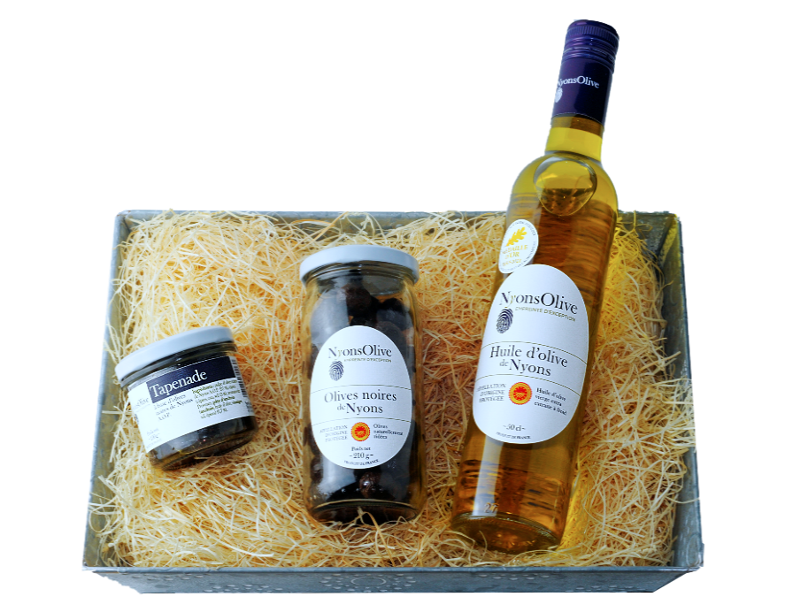
Les coffrets
Gencod | Référence | Composition | DDM (Totale) | PVHT | PVTTC | Commande | total HT | Total TTC
3261414800304 | 480160 | Découverte:Huile d'olive NYONS AOP 25 cl/olives noires de NYONS AOP bocal verre 210 g Nature/Tapenade d'olives noires de NYONS AOP pot verre 90 gr | 36 mois | 19.16 € | 20.21 € |  | - € | - €
3261414800700 | 480150 | Volcan: Huile d'olive NYONS AOP 50 cl/olives noires de NYONS AOP bocal verre 210 g Nature/Tapenade d'olives noires de NYONS AOP pot verre 90 gr | 36 mois | 24.45 € | 25.79 € |  | - € | - €
3261414851009 | 485100 | Volcan BIO : Huile d'olive de Nyons Bio AOP 50 cl -Olives noires de Nyons Bio AOP 210 g-Tapenade aux olives noires de Nyons Bio 100g | 36 mois | 27.47 € | 28.98 € |  | - € | - €
3261414800502 | 480050 | Cosmétique:Gel douche à l'huile d'olive 200 ml / Gel douche huile d'olive chèvrefeuille 200 ml/ 1 savon huile d'olive 300 gr | Non Concerné | 14.54 € | 17.45 € |  | - € | - €
Les Bag'Apéro aux vins IGP Coteaux des Baronnies (composition dans un Ice bag)
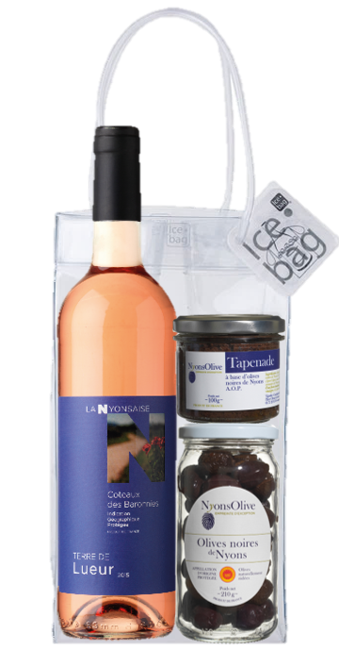
3261414803039 | 480303 | Bag'Apéro Rouge: Terre d'Alliance 75cl+1 bocal olives noires de Nyons AOP 210g+1 Tapenade aux olives noires de Nyons AOP 100g | 36 mois | 12.81 € | 14.41 € |  | - € | - €
3261414803022 | 480302 | Bag'Apéro Rosé: Terre de Lueur 75cl+1 bocal olives noires de Nyons AOP 210g+1 Tapenade aux olives noires de Nyons AOP 100g | 36 mois | 12.56 € | 14.04 € |  | - € | - €
3261414803312 | 480331 | Bag'Apéro Bio: Terre d'éclat Chardonnay BIO 75cl+1 bocal olives noires BIO de Nyons AOP 210g+1 Pâted'olives noires de Nyons AOP&Tomates BIO 90g | 36 mois | 13.70 € | 15.41 € |  | - € | - €
Les coffrets 3 Huiles (bouteilles de 50 cl)
3261414802102 | 480210 | 3 Huiles : Huile olive de Nyons AOP + Macérat aux oilves noires de Nyons AOP+Huile d'olive fruité intense (France) | 18 mois | 47.52 € | 50.13 € |  | - € | - €
L'offre terroir
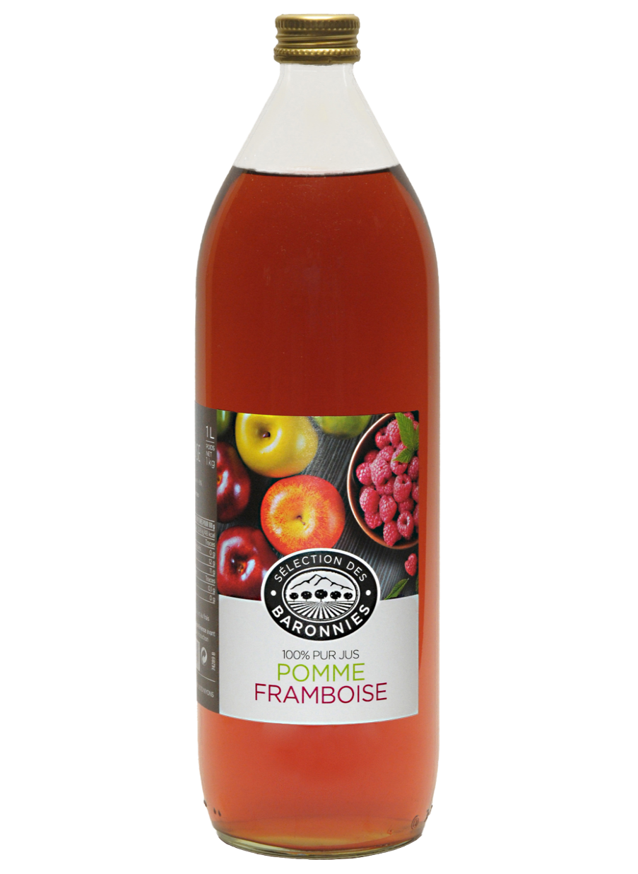
Gamme Vignolis- Sélection des Baronnies |  |  |  |  |  |  |  |  | PVHT 2023 | PVTTC 2023
3261411400781 | 140078 | Terrine aux olives de Nyons AOP 130 g | 36 mois | 5.11 € | 5.39 € |  | - € | - € | 4.33 € | 4.57 €
3261411400811 | 140081 | Terrine de sanglier à l'AOC CDR Villages La Nyonsaise 130 g | 36 mois | 4.98 € | 5.25 € |  | - € | - € | 4.12 € | 4.35 €
3261411400828 | 140082 | Terrine de lièvre au Chardonnay IGP Côteaux des Baronnies | 36 mois | 5.07 € | 5.35 € |  | - € | - € | 4.12 € | 4.35 €
3261414711501 | 471150 | Mini toast 150 g | 12 mois | 2.66 € | 2.81 € |  | - € | - € | 2.57 € | 2.71 €
3760024881708 | 488170 | Confiture d'abricots 350 g | 24 mois | 3.64 € | 3.84 € |  | - € | - € | 2.57 € | 2.71 €
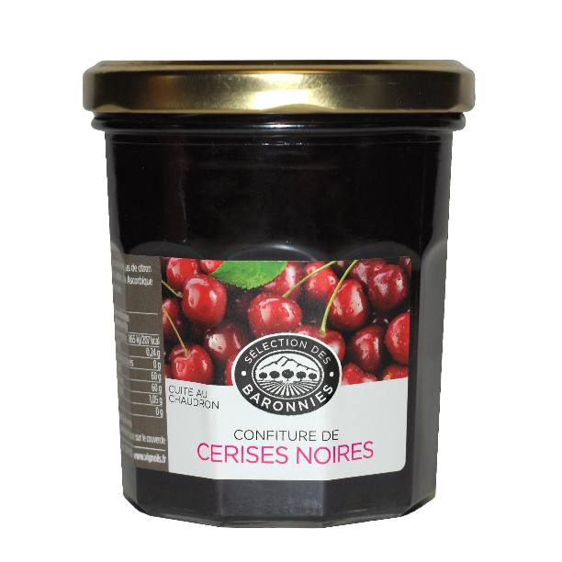
3760024881654 | 488165 | Nectar d'abricots 1 litre | 18 mois | 4.36 € | 4.60 € |  | - € | - € | 3.36 € | 3.54 €
 |  | TOTAL Corbeille et Terroir |  |  |  | 0 | - € | - €

vinicole
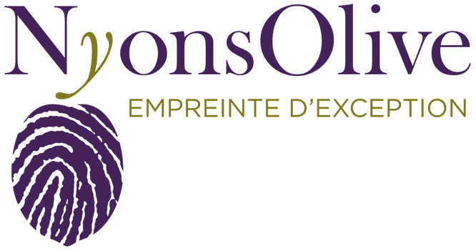

NyonsOlive Empreinte Exception 2026

Gamme vinicole

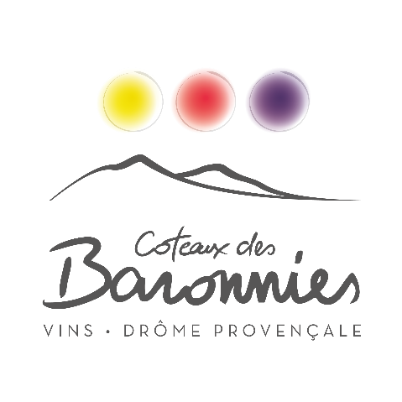
Les vins en bouteille
IGP Coteaux des Baronnies |  |  |  |  |  |  |  |  | PVHT 2023 | PVTTC 2023
Gencode | Référence | Désignation | PVHT | PVTTC | Commande | total HT | TOTAL TTC
3261416050004 | 605000 | Terre des Collines-Chardonnay Blanc 75 cl | 3.62 € | 4.344 € |  | - € | - € |  | 3.21 € | 3.85 €
3261416050059 | 605005 | Terre d'Alliance-Merlot Cabernet Syrah 75 cl | 3.57 € | 4.284 € |  | - € | - € |  | 3.08 € | 3.70 €
3261416050042 | 605004 | Terre de Senteurs- Merlot Syrah Rouge 75 cl | 3.21 € | 3.852 € |  | - € | - € |  | 2.88 € | 3.46 €
3261416050028 | 605002 | Terre de Lueur-Grenache Merlot Rosé 75 cl | 3.40 € | 4.080 € |  | - € | - € |  | 2.99 € | 3.59 €
IGP Coteaux des Baronnies - Agriculture Biologique |  |  |  |  |  |  |  |  |  | - €
3261416050011 | 605001 | Terre d'Éclat- Chardonnay Blanc 75 cl | 3.95 € | 4.740 € |  | - € | - € |  | 3.59 € | 4.31 €
3261416050066 | 605006 | Terre de Rondeur-Merlot Syrah Cabernet Rouge 75 cl | 3.95 € | 4.740 € |  | - € | - € |  | 3.55 € | 4.26 €
Côtes du Rhône AOC |  |  |  |  |  |  |  |  |  | - €
3261416040005 | 604000 | Résonnance- Viognier Marsanne Roussane Blanc 75 cl | 4.61 € | 5.532 € |  | - € | - € |  | 4.16 € | 4.99 €
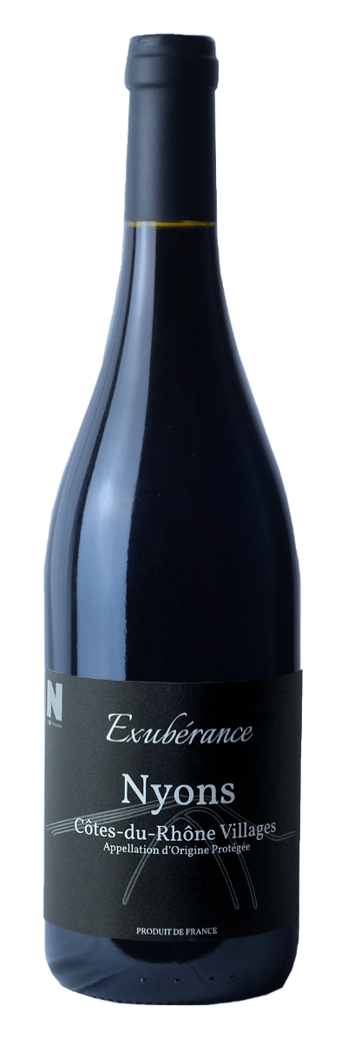
3261416040036 | 604003 | Constance-Grenache Syrah Rouge 75 cl | 3.97 € | 4.764 € |  | - € | - € |  | 3.57 € | 4.28 €
3261416040029 | 604002 | Réjouissance-Grenache Syrah Rouge 75cl | 4.77 € | 5.724 € |  | - € | - € |  | 4.22 € | 5.06 €
3261416040012 | 604001 | Fulgurance-Grenache Rosé 75 cl | 4.11 € | 4.932 € |  | - € | - € |  | 3.49 € | 4.19 €
Côtes du Rhône AOC- Agriculture biologque |  |  |  |  |  |  |  |  |  | - €
3261416040043 | 604004 | Évidence Grenache Syrah Rouge 75 cl | 4.92 € | 5.904 € |  | - € | - € |  | 4.29 € | 5.15 €
Côtes du Rhône AOC Villages NYONS et Cru |  |  |  |  |  |  |  |  |  | - €
3261416040050 | 604005 | Exubérance- Syrah Grenache Rouge 75 cl | 5.32 € | 6.384 € |  | - € | - € |  | 4.76 € | 5.71 €
3261416040067 | 604006 | Exubérance- Syrah Grenache Rouge 150 cl | 10.27 € | 12.324 € |  | - € | - € |  | 9.43 € | 11.32 €
3261416040081 | 604008 | Cru Vinsobres-Grenache Syrah Mourvèdre 75 cl | 6.74 € | 8.088 € |  | - € | - € |  | 5.64 € | 6.77 €
Côtes du Rhône Villages NYONS - Agriculture biologique |  |  |  |  |  |  |  |  |  | - €
3261416040074 | 604007 | Quintessence -Grenache Syrah Rouge 75 cl | 6.11 € | 7.332 € |  | - € | - € |  | 5.50 € | 6.60 €
Les mousseux |  |  |  |  |  |  |  |  |  | - €
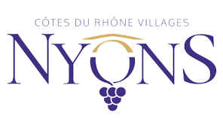
3261416010107 | 601010 | Mousseux Rosé Muscat 75 cl | 4.70 € | 5.640 € |  | - € | - € |  | 4.21 € | 5.05 €
3261416020106 | 602010 | Mousseux Brut- 75 cl | 4.38 € | 5.256 € |  | - € | - € |  | 3.82 € | 4.58 €
3261416030105 | 603010 | Mousseux Demi Sec 75 cl | 4.38 € | 5.256 € |  | - € | - € |  | 3.82 € | 4.58 €
Les vins en Bag in Box |  |  |  |  |  |  |  |  |  | - €
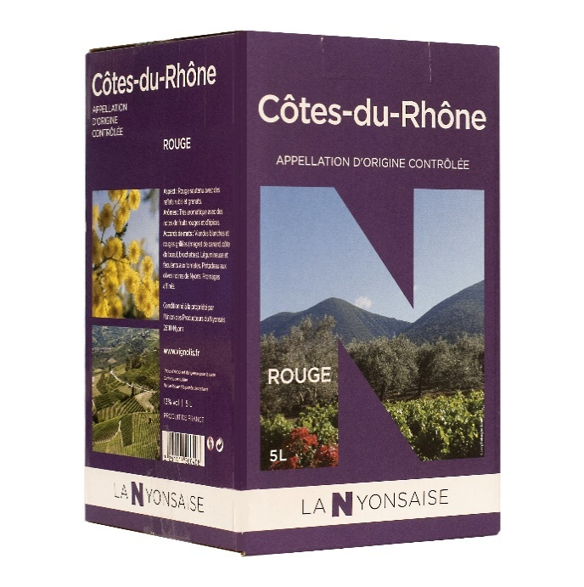
Vins de Pays Coteaux des Baronnies - Rouge |  |  |  |  |  |  |  |  |  | - €
3261418020401 | 802040 | Terre de Nature- 5 L | 10.40 € | 12.480 € |  | - € | - € |  | 9.27 € | 11.12 €
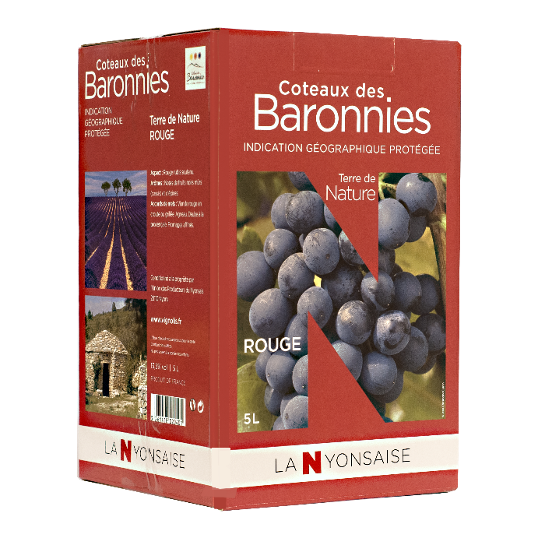
3261418020708 | 802070 | Terre de Nature- 10 L | 19.15 € | 22.980 € |  | - € | - € |  | 17.72 € | 21.26 €
Vins de Pays de la Drôme |  |  |  |  |  |  |  |  |  | - €
3261418030509 | 803050 | Ciel de Rubis-Rouge 3 L | 6.88 € | 8.256 € |  | - € | - € |  | 5.79 € | 6.95 €
3261418030400 | 803040 | Ciel de Rubis- Rouge 5 L | 10.09 € | 12.108 € |  | - € | - € |  | 8.87 € | 10.64 €
3261418030707 | 803070 | Ciel de Rubis- Rouge 10 L | 18.55 € | 22.260 € |  | - € | - € |  | 16.93 € | 20.32 €
3261418031704 | 803170 | Ciel de Roses- Rosé 3 L | 6.85 € | 8.220 € |  | - € | - € |  | 6.04 € | 7.25 €
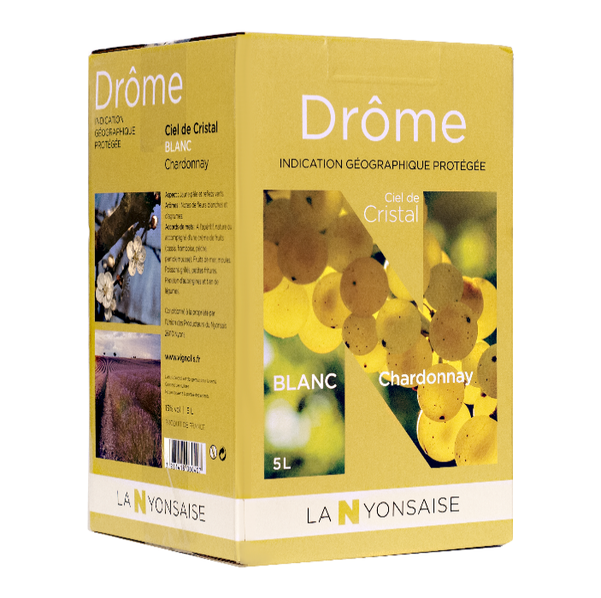
3261418031407 | 803140 | Ciel de Roses- Rosé 5 L | 10.60 € | 12.720 € |  | - € | - € |  | 9.04 € | 10.85 €
3261418031605 | 803160 | Ciel de Roses- Rosé 10 L | 19.56 € | 23.472 € |  | - € | - € |  | 17.72 € | 21.26 €
3261418060605 | 806060 | Ciel de Cristal- Blanc 3 L | 9.21 € | 11.052 € |  | - € | - € |  | 6.80 € | 8.16 €
3261418060407 | 806040 | Ciel de Cristal-Blanc 5 L | 12.89 € | 15.468 € |  | - € | - € |  | 10.59 € | 12.71 €
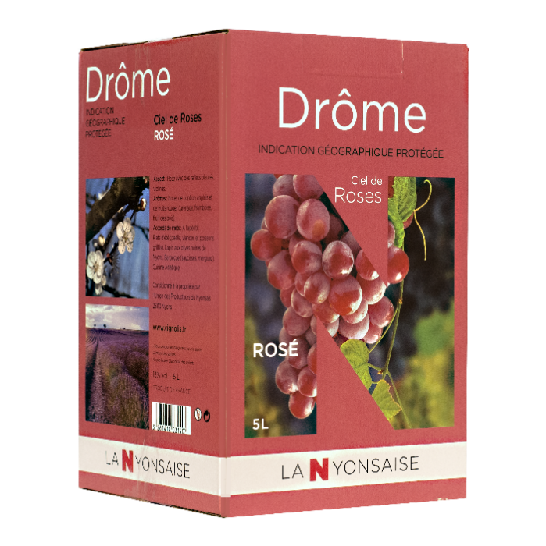
Côtes du Rhône AOC |  |  |  |  |  |  |  |  |  | - €
3261417200606 | 720060 | Rouge 3 L | 9.68 € | 11.616 € |  | - € | - € |  | 8.85 € | 10.62 €
3261417200408 | 720040 | Rouge 5 L | 15.12 € | 18.144 € |  | - € | - € |  | 14.16 € | 16.99 €
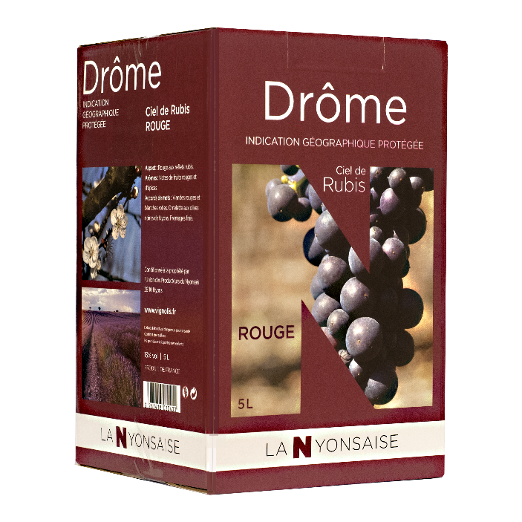
Côtes du Rhône AOC - Agriculture Biologique |  |  |  |  |  |  |  |  |  | - €
3261417250601 | 725060 | Rouge 3 L | 12.35 € | 14.820 € |  | - € | - € |  | 10.80 € | 12.96 €
3261417250700 | 725070 | Rosé 3 L | 13.50 € | 16.200 € |  | - € | - € |  | 12.21 € | 14.65 €
 |  | TOTAL Vins |  |  |  | - € | - €
 |  | TOTAL Olives et Huiles |  |  |  | - € | - €
 |  | TOTAL Tartinables et Cosmétiques |  |  |  | - € | - €
 |  | TOTAL Corbeille et Terroir |  |  |  | - € | - €
 |  | MONTANT TOTAL COMMANDE VIGNOLIS |  |  |  | - € | - €
 |  |  |  |  |  |  |  | EURL VIGNOLIS-COOPERATIVE DU NYONSAIS
 |  |  |  |  |  |  |  | PLACE OLIVIER DE SERRES 26110 NYONS
 |  |  |  |  |  |  |  | Tel :04 75 26 95 11 @: adv.vignolis@vignolis.fr

